상품제안서
스마트락 시스템 다이어리 32절 [특허제품] | 상품코드: F29405

 |  |  |  |  |  |  | 02-412-0044 | www.easy1.co.kr
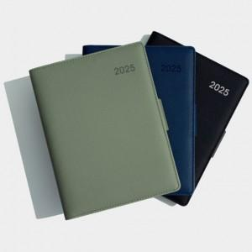

【상세/제작정보】 | 박인쇄 및 삽지추가시 별도문의 내지구성 선택가능(비용추가) 색상-그린,네이비,블랙, 그레이,베이지,골든브라운

【인쇄/포장옵션】 | / 포장불가능

【공급단가】 | 수량 | 50~ | 100~ | 500~ | 1,000~ | 2,000~
*VAT별도 | 단가 | 9,750원 | 9,590원 | 9,360원 | 9,120원 | 8,970원

【상품 URL】 | http://www.easy1.co.kr/src/goods_detail.php?gdno=29405

